Simplificada
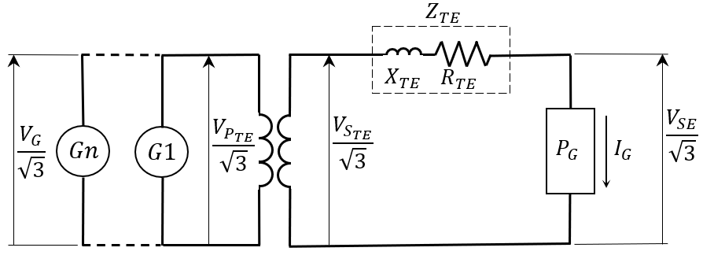
 |  |  |  |  | Informações
 |  |  |  |  | 1-O preenchimento de todos os dados é obrigatório; 2-Na falta de informações sobre a resistência nominal do transformador, considerar a resistência de 1%; 3- A impedância e resistência do transformador devem ser referidas à potência nominal informada; 4- A correção do resultado depende da correção dos dados de entrada;

DADOS DO SISTEMA
Dados da Geração, Subestação e Transformador Elevador | VPTEn | Tensão Nominal do Primário do Transformador (kV) |  |  | DOCUMENTOS DE REFERÊNCIA
 | VSTEn | Tensão Nominal do Secundário do Transformador (kV) |  |  | TE.EL.SA.CA.03 Usina Hidrelétrica - Cálculo da Tensão de Geração
 | PTEn | Potência Nominal do Transformador (MVA)
 | Zn | Impedância Nominal do Transformador (%)
 | Rn | Resistência Nominal do Transformador (%)
 | k | Tensão da Derivação Utilizada do Secundário (pu)
 | PG | Potência Total Através do Transformador (MVA)
 | FP | Fator de Potência da Geração Total
 | VGn | Tensão Nominal de Geração (kV)
 | VSE | Tensão na Subestação Associada (kV)
 |  |  | VG (kV) | #DIV/0!
 |  |  | VG (%VGn) | #DIV/0!

 |  | #DIV/0!

 |  | #DIV/0!

 |  | 1.5707963268

